1.IDENTIFICACION
INFORMACIÓN GENERAL |  | INFORMACIÓN DEL ESTUDIO RESPECTIVO
 |  | NODO NÚMERO |  |  |  |  | 37173
 |  | INFORME NÚMERO |  |  |  |  | 1121
CONTRATISTA | UNIÓN TEMPORAL MOVILIDAD 2014 | ORDEN DE TRABAJO No. |  |  |  |  | PROGRAMACION BASICA
 |  | FECHA DE LA ORDEN DE TRABAJO |  |  |  |  | -
 |  | FECHA DE LA TOMA DE INFORMACIÓN |  |  |  |  | 090714
 |  | DÌA DE LA SEMANA
OBJETO DEL CONTRATO | REALIZAR LA TOMA DE INFORMACIÓN DE CAMPO, COMO INSUMO DEL PROGRAMA DE MONITOREO, SEGUIMIENTO Y PLANEACIÓN DEL TRÁNSITO Y EL TRANSPORTE DE BOGOTA D.C | TIPO DE ESTUDIO |  |  |  |  | VOLÚMENES POR TIPO DE VEHÍCULO
 |  | NOMBRE DEL ARCHIVO |  |  |  |  | 37173_AK_72_X_AC_26_S_140709_VOL_V2.xlsx
 |  | CÓDIGO DEL ESTUDIO |  |  |  |  | VOL
 |  | LUGAR DE LA TOMA DE INFORMACIÓN
NÚMERO DE CONTRATO | 2072-2013 | COORDENADA X |  |  |  |  | LONGITUD
 |  | COORDENADA Y |  |  |  |  | LATITUD

FECHA DE INICIO DEL CONTRATO | 22-01-2014 | PROFESIONALES RESPONSABLES
 |  | CONSULTOR (DIRECTOR) |  |  |  |  | ING. MSC. SANDRA LUCIA NAVAS TEQUIA
 |  | CONSULTOR (COORDINADOR GENERAL) |  |  |  |  | ING. MSC. LUIS FERNANDO RUBIANO BARRERO
INTERVENTORÍA | UNIVERSIDAD NACIONAL DE COLOMBIA | CONSULTOR (EXPERTO EN TRÁNSITO Y TRANSPORTE) |  |  |  |  | ING. ESP. DIANA PAOLA PARADA
 |  | CONSULTOR (ING ANÀLISIS) |  |  |  |  | ING. IRINA ROCÍO GUTIÉRREZ
 |  | INTERVENTORÍA (DIRECTOR) |  |  |  |  | ING. MSC. ARTURO ZARATE
 |  | INTERVENTORÍA (ESPECIALISTA) |  |  |  |  | ING. MSC. WILLIAM CASTRO
 |  | INTERVENTORÍA (RESIDENTE) |  |  |  |  | ING. JOSÉ EDWIN TORRES
OBJETO DEL CONTRATO | INTERVENTORÍA TÉCNICA, ADMINISTRATIVA Y FINANCIERA PARA LA TOMA DE INFORMACIÓN DE CAMPO COMO INSUMO DEL PROGRAMA DE MONITOREO, SEGUIMIENTO Y PLANEACIÓN DEL TRÁNSITO Y TRANSPORTE DE BOGOTÁ D.C. | SUPERVISOR SECRETARIA MOVILIDAD |  |  |  |  | ING. FABIAN GONZALEZ

 |  | VERSIONES DEL ESTUDIO
 |  | NÚMERO |  | FECHA | OBSERVACIONES
NÚMERO DE CONTRATO | 2072-2013 | Versión 0 |  | 15/07/14
 |  | Versión 1 |  | 17/07/14 | SE ATENDIERON OBSERVACIONES DE INTERVENTORÍA SEGÚN OFICIO FI-INT-CMTTUB14-343-14, SE DA RESPUESTA MEDIANTE OFICIO N° ICV-187-C-624. Se corrigió el porcentaje de vehículos de TPC para el total de la intersección registrado en el análisis puntual. Se revisó el total del volumen registrado en el espacio del análisis puntual y no se encuentra inconsistencia con los resultados obtenidos en el procesamiento y lo registrados en el análisis. Se revisaron los registros para los movimientos, vehículos y periodos señalados. En el acceso norte no se presentó suceso alguno que explicara las variaciones encontradas, sin embargo se encuentra que el acceso es utilizado como paradero satélite de transporte municipal influyendo directamente en la intersección en problemas de congestión. A las 05:45 y 06:15 horas en buses intermunicipales y camiones de 2 ejes grande se presenta error de digitación realizándose las correcciones respectivas. En el movimiento 4 a las 11:30 horas en livianos se presenta congestión vehicular por accidente en la vía. Para el movimiento 1B en el periodo de las 03:00 horas la variación responde a la circulación de buses con rutas de turismo. En el movimiento 2B en bicicletas a las 05:30 y 05:45 se presentaron errores de digitación, se revisó la observación correspondiente en los periodos de las 19:45 y 20:00 horas realizándose la complementación de la observación debido a que en esos periodos circuló una caravana de vehículos tipo Camperos (Escoltas).
 |  | Versión 2 |  | 18/07/14 | SE ATENDIERON OBSERVACIONES DE INTERVENTORÍA SEGÚN OFICIO FI-INT-CMTTUB14-350-14, SE DA RESPUESTA MEDIANTE OFICIO N° ICV-187-C-632. Se revisó el volumen de bicicletas en el periodo horario de las 10:30 para el movimiento 2 y se realizaron las correcciones respectivas debido a errores de digitación. Se aclara que se realizo la observacion correspondiente en el espacio de observaciones de toma de informacion de la hoja 1.IDENTIFICACION en la version anterior ajustando la observación de los periodos 19:45 a 20:00 en el movimiento 2B.
FECHA DE INICIO DEL CONTRATO | 21-01-2014 | Versión 3

 |  | DESCRIPCIÓN DE LA TOMA DE INFORMACIÓN
 |  | TIPO DE VEHÍCULO | FACTOR DE EQUIVALENCIA | MOVIMIENTOS AFORADOS |  |  | No. DE PERÍODOS | HORA
ESQUEMA |  |  |  | ACCESO | LENTA | RÁPIDA | HORARIO DEL PERÍODO No. 1 | 22:00-06:00
 |  | L | 1 | NORTE | 1 | 1B | HORARIO DEL PERÍODO No. 2 | 06:00-14:00
 |  | C | 2 | SUR | 2 | 2B | HORARIO DEL PERÍODO No. 3 | 14:00-22:00
 |  |  |  | OCCIDENTE | 3 |  | No. DE HORAS TOMADAS |  | 24
 |  | BT | 2 | ORIENTE | 4 |  | HORARIO DE LA TOMA DE INFORMACIÓN |  | 22:00-22:00
 |  | B | 2 |  |  |  | No. DE EQUIPOS UTILIZADOS |  | 14
 |  |  |  | OBSERVACIONES DE LA TOMA DE INFORMACIÒN
 |  | AL | 2 | OBSERVACION |  |  |  |  |  | ACCESO
 |  | AT | 2.5 | SE PRESENTA CONGESTIÓN VEHICULAR A LAS 11:15 HORAS POR ACCIDENTE EN LA VIA Y SE NORMALIZA A LAS 11:35 HORAS |  |  |  |  |  | ORIENTE
 |  | BA | 2.5 | DURANTE LA JORNADA DE TOMA DE INFORMACION PASAN 3 ARTICULADOS Y 3 BIARTICULADOS VACIOS |  |  |  |  |  | OCCIDENTE
 |  | ESP | 2 | ENTRE LOS PERIODOS DE LAS 19:45 Y 20:00 HORAS CIRCULO UNA CARAVANA DE VEHÍCULOS TIPO CAMPEROS (ESCOLTAS). |  |  |  |  |  | SUR
 |  | INT | 2
 |  | C2P | 2.5
 |  | C2G | 2.5
 |  | C3-C4 | 2.5
 |  | C5 | 2.5
 |  | >C5 | 2.5
 |  | M | 0.5
 |  | BIC | 0.3

 |  | ANALISIS PUNTUAL
 |  | LA INTERSECCIÓN DE LA AVENIDA CARRERA 72 (AVENIDA BOYACÁ) CON AVENIDA CALLE 26 SUR (AVENIDA PRIMERO DE MAYO) SE ENCUENTRA UBICADA EN LA ZONA SUR OESTE DE LA CIUDAD. LA AVENIDA CARRERA 72 PERMITE LA CIRCULACIÓN EN SENTIDO NORTE - SUR Y VICEVERSA Y ESTÁ CONFORMADA POR DOS CALZADAS PARA TRÁFICO MIXTO POR SENTIDO (INCLUYE TPC), CADA UNA CON DOS CARRILES DE CIRCULACIÓN. LA AVENIDA CALLE 26 SUR (AVENIDA LAS AMÉRICAS), ESTÁ CONFORMADA POR UNA CALZADA CON TRES CARRILES POR SENTIDO PARA TRÁFICO MIXTO (INCLUYE TPC), PERMITE LA CIRCULACIÓN EN SENTIDO OESTE - ESTE Y VICEVERSA, EL PASO DE LA VÍA ES SOBRE NIVEL A LA AVENIDA CARRERA 72. EL VOLUMEN TOTAL AFORADO DURANTE EL DÍA FUE DE 225.056 VEHÍCULOS MIXTOS, COMPUESTOS DE LA SIGUIENTE MANERA: EL 54,6% CORRESPONDE A VEHÍCULOS LIVIANOS, EL 21,9% A MOTOS, EL 15,0% A TRANSPORTE PÚBLICO COLECTIVO Y EL 6,4% A VEHÍCULOS DE CARGA. LOS PERÍODOS DE MÁXIMA DEMANDA SE PRESENTAN ENTRE LAS 06:30 Y LAS 07:30 HORAS, Y ENTRE LAS 18:00 Y 19:00 HORAS. LA HORA PICO TOTAL DE LA INTERSECCIÓN SE REGISTRA ENTRE LAS 06:30 Y LAS 07:30 HORAS, PERIODO EN EL QUE SE MOVILIZA UN TOTAL DE 15.337 VEHÍCULOS MIXTOS, DE LOS CUALES EL 37,7% CORRESPONDE A VEHÍCULOS LIVIANOS, EL 37,7% A MOTOS, EL 15,1% A TRANSPORTE PUBLICO COLECTIVO Y MASIVO, EL 4,1% A CAMIONES Y FINALMENTE EL 5,3% A BICICLETAS.

 |  | REGISTRO FOTOGRÁFICO
 |  | 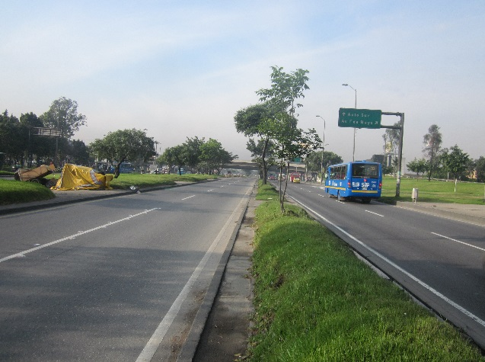 |  |  |  |  | 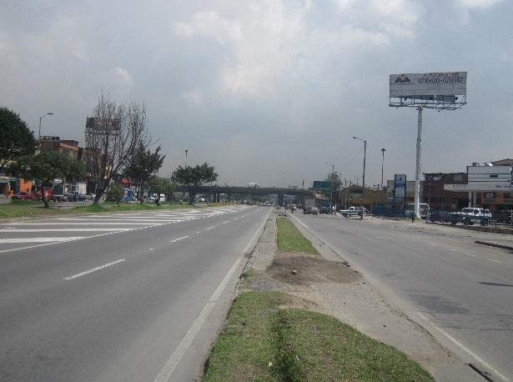

 |  | ACCESO NORTE |  |  |  |  | ACCESO SUR

 |  | 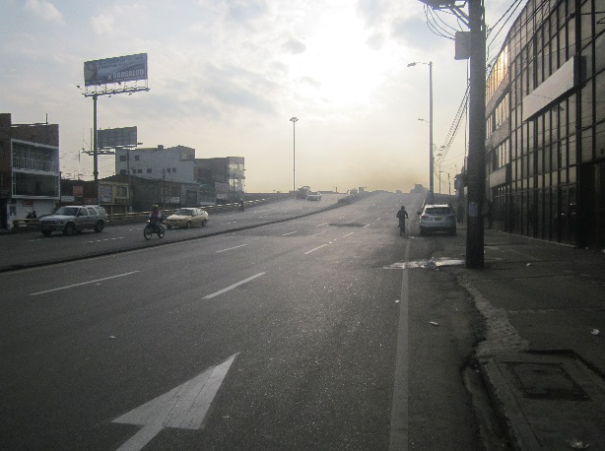 |  |  |  |  | 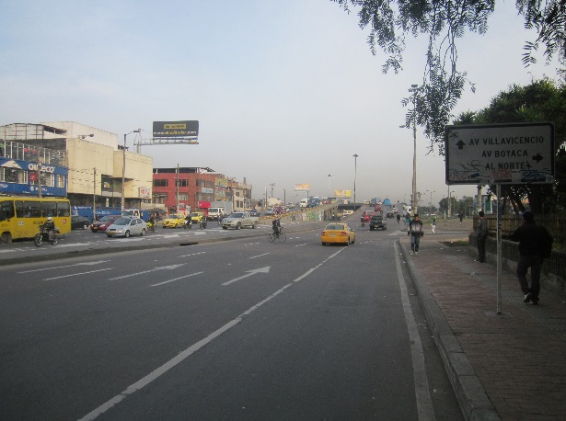

 |  | ACCESO OCCIDENTE |  |  |  |  | ACCESO ORIENTE

